No.1
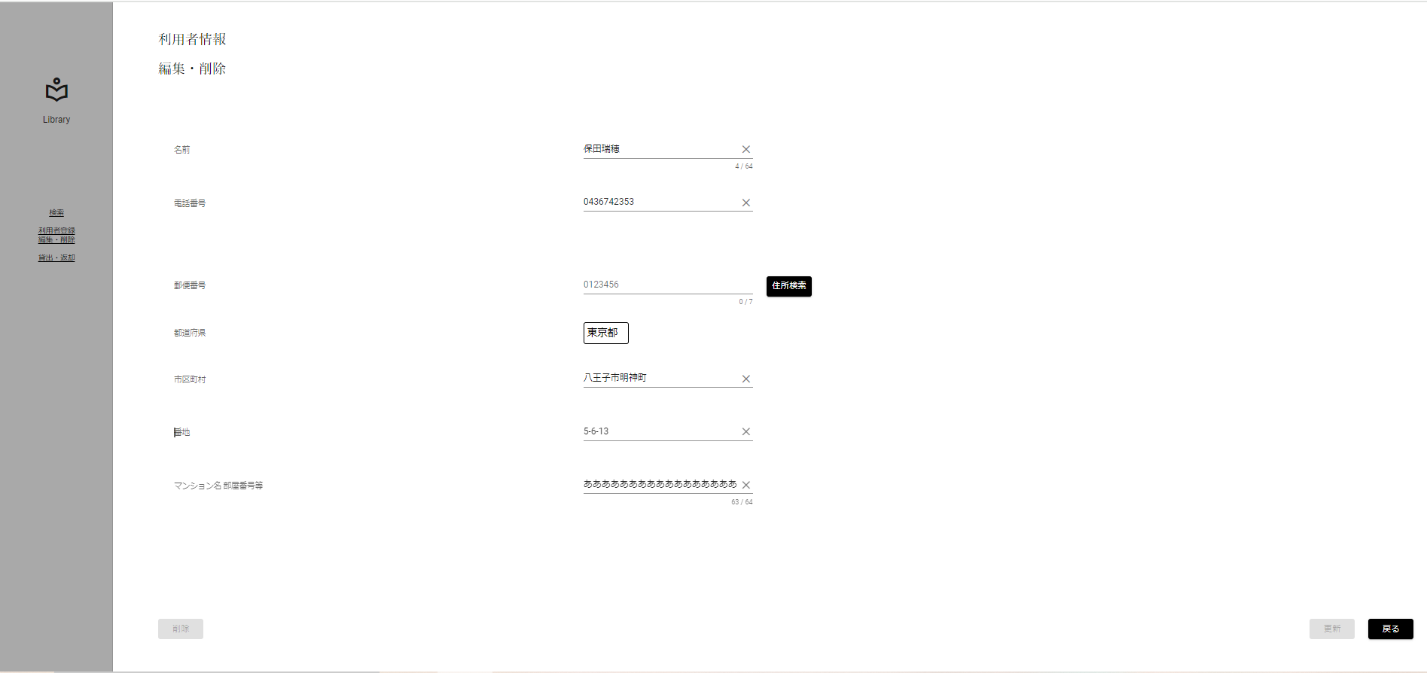
限界値分析
入力桁数上限チェック(上限-1)[63文字]

 | ▼入力直前の編集・削除画面
 | ※DBから取得した値が表示されている状態
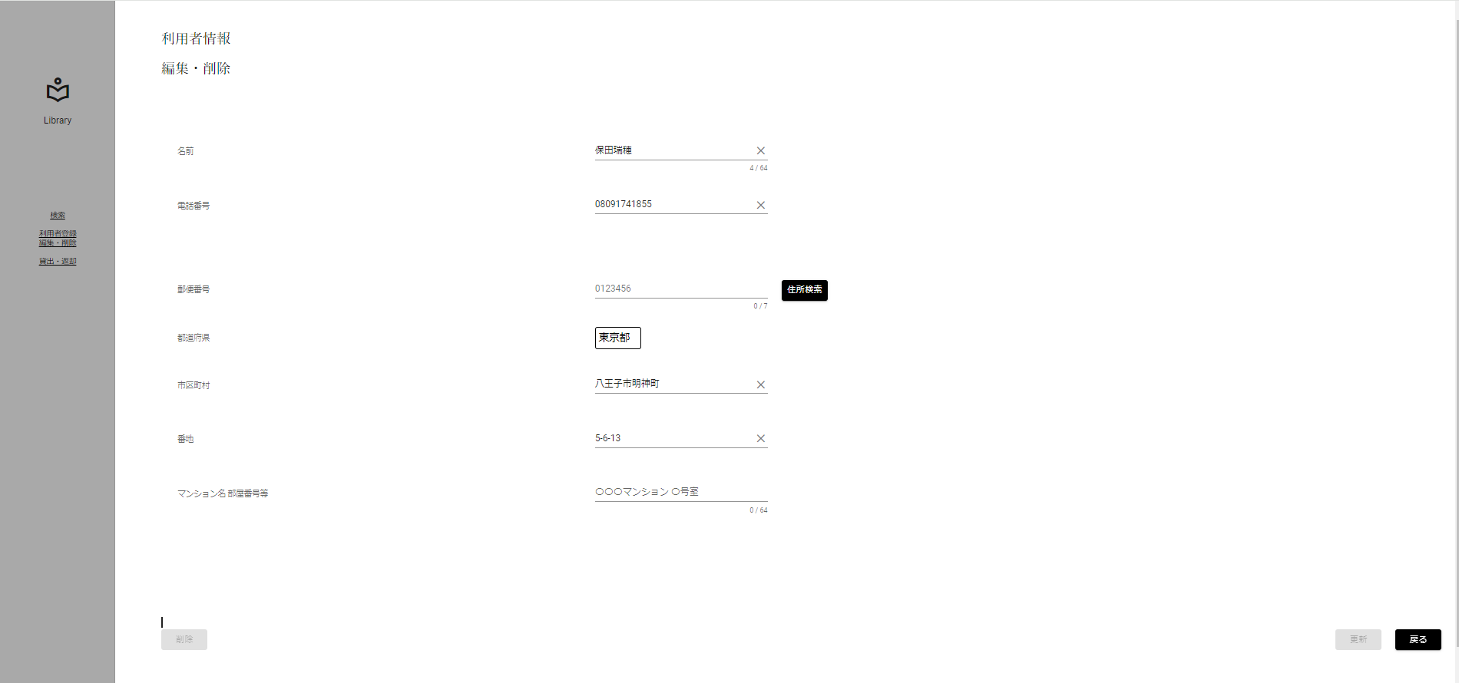

 | ▼該当文字入力後の編集・削除画面
 | ※入力する文字は全角文字 63文字[あああああああああああああああああああああああああああああああああああああああああああああああああああああああああああああああ]
 | ※入力フォームに変化がない、エラーメッセージが表示されていない

No.2

限界値分析
入力桁数上限チェック(上限)[64文字]

 | ▼入力直前の編集・削除画面
 | ※DBから取得した値が表示されている状態

 | ▼該当文字入力後の編集・削除画面
 | ※入力する文字は全角文字 64文字[ああああああああああああああああああああああああああああああああああああああああああああああああああああああああああああああああ]
 | ※入力フォームに変化がない、エラーメッセージが表示されていない

No.3
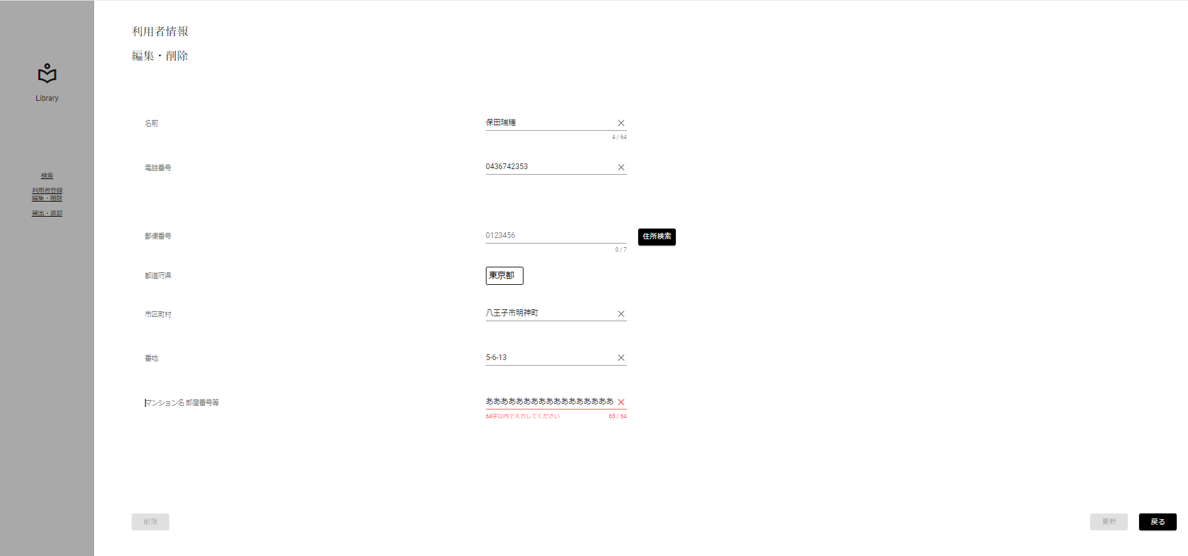
限界値分析
入力桁数上限チェック(上限+1)[65文字]

 | ▼入力直前の編集・削除画面
 | ※DBから取得した値が表示されている状態

 | ▼該当文字入力後の編集・削除画面
 | ※入力する文字は全角文字 65文字[ああああああああああああああああああああああああああああああああああああああああああああああああああああああああああああああああああ]
 | ※入力フォームが赤く表示、エラーメッセージ[64字以内で入力してください]が表示

No.5

限界値分析
入力桁数下限チェック(下限)[0桁]

 | ▼入力直前の編集・削除画面
 | ※DBから取得した値が表示されている状態

 | ▼該当文字入力後の編集・削除画面
 | ※未入力にする
 | ※入力フォームに変化がない、エラーメッセージが表示されていない

No.6
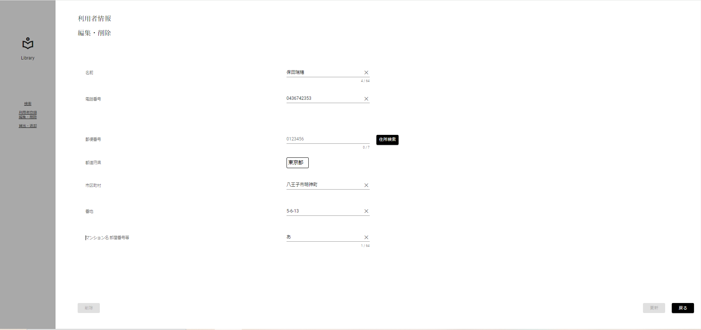
限界値分析
入力桁数下限チェック(下限+1)[1文字]

 | ▼入力直前の編集・削除画面
 | ※DBから取得した値が表示されている状態

 | ▼該当文字入力後の編集・削除画面
 | ※入力する文字は全角文字 1文字[あ]
 | ※入力フォームに変化がない、エラーメッセージが表示されていない

No.7
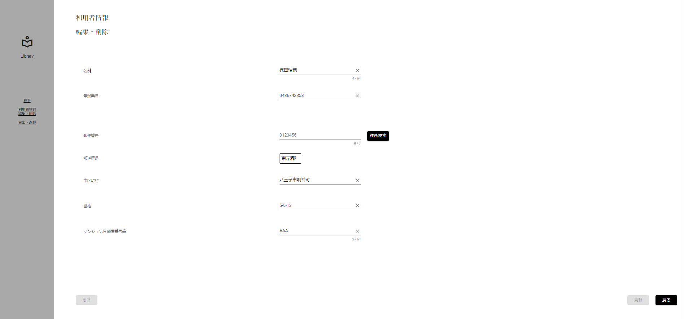
入力文字判別網羅
入力形式チェック(半角)[英字]

 | ▼入力直前の編集・削除画面
 | ※DBから取得した値が表示されている状態

 | ▼該当文字入力後の編集・削除画面
 | ※入力する文字は半角英字 3文字[AAA]
 | ※入力フォームに変化がない、エラーメッセージが表示されていない

No.8
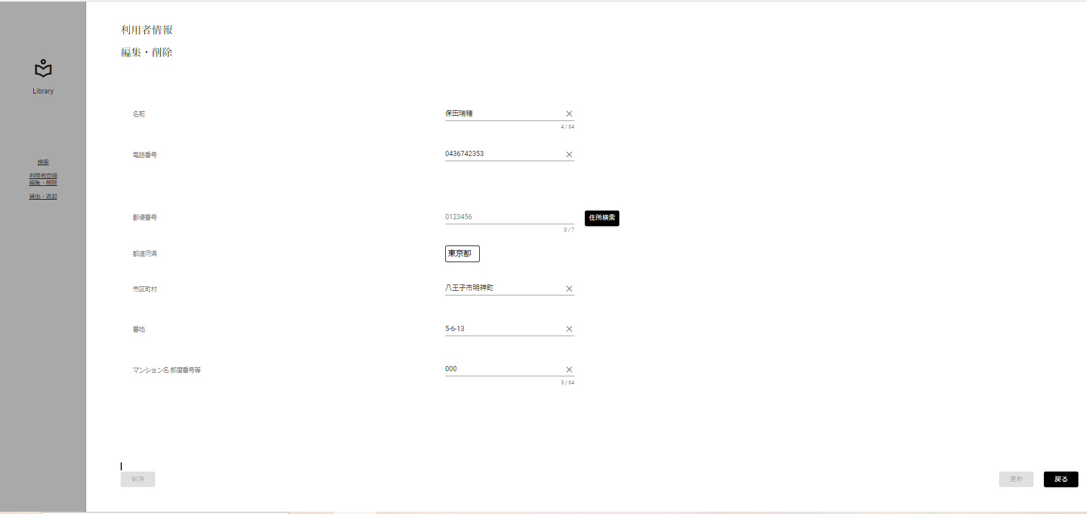
入力文字判別網羅
入力形式チェック(半角)[数字]

 | ▼入力直前の編集・削除画面
 | ※DBから取得した値が表示されている状態

 | ▼該当文字入力後の編集・削除画面
 | ※入力する文字は半角数字 3文字[000]
 | ※入力フォームに変化がない、エラーメッセージが表示されていない

No.9

入力文字判別網羅
入力形式チェック(半角)[記号]

 | ▼入力直前の編集・削除画面
 | ※DBから取得した値が表示されている状態

 | ▼該当文字入力後の編集・削除画面
 | ※入力する文字は半角記号 3文字[@@@]
 | ※入力フォームに変化がない、エラーメッセージが表示されていない

No.10

入力文字判別網羅
入力形式チェック(半角)[カタカナ]

 | ▼入力直前の編集・削除画面
 | ※DBから取得した値が表示されている状態

 | ▼該当文字入力後の編集・削除画面
 | ※入力する文字は半角カタカナ 3文字[ｱｲｳ]
 | ※入力フォームに変化がない、エラーメッセージが表示されていない

No.11

入力文字判別網羅
入力形式チェック(全角)[英字]

 | ▼入力直前の編集・削除画面
 | ※DBから取得した値が表示されている状態

 | ▼該当文字入力後の編集・削除画面
 | ※入力する文字は全角英字 3文字[ｆｈｊ]
 | ※入力フォームに変化がない、エラーメッセージが表示されていない

No.12

入力文字判別網羅
入力形式チェック(全角)[数字]

 | ▼入力直前の編集・削除画面
 | ※DBから取得した値が表示されている状態

 | ▼該当文字入力後の編集・削除画面
 | ※入力する文字は全角数字 3文字[５５５]
 | ※入力フォームに変化がない、エラーメッセージが表示されていない

No.13

入力文字判別網羅
入力形式チェック(全角)[記号]

 | ▼入力直前の編集・削除画面
 | ※DBから取得した値が表示されている状態

 | ▼該当文字入力後の編集・削除画面
 | ※入力する文字は全角記号 3文字[＠＠＠]
 | ※入力フォームに変化がない、エラーメッセージが表示されていない

No.14

入力文字判別網羅
入力形式チェック(全角)[カタカナ]

 | ▼入力直前の編集・削除画面
 | ※DBから取得した値が表示されている状態

 | ▼該当文字入力後の編集・削除画面
 | ※入力する文字は全角カタカナ 3文字[コイズ]
 | ※入力フォームに変化がない、エラーメッセージが表示されていない

No.15

入力文字判別網羅
入力形式チェック(全角)[ひらがな]

 | ▼入力直前の編集・削除画面
 | ※DBから取得した値が表示されている状態

 | ▼該当文字入力後の編集・削除画面
 | ※入力する文字は全角ひらがな 3文字[ほしぞ]
 | ※入力フォームに変化がない、エラーメッセージが表示されていない

No.16

入力文字判別網羅
入力形式チェック(全角)[漢字]

 | ▼入力直前の編集・削除画面
 | ※DBから取得した値が表示されている状態

 | ▼該当文字入力後の編集・削除画面
 | ※入力する文字は全角ひらがな 3文字[西木野]
 | ※入力フォームに変化がない、エラーメッセージが表示されていない

No.17
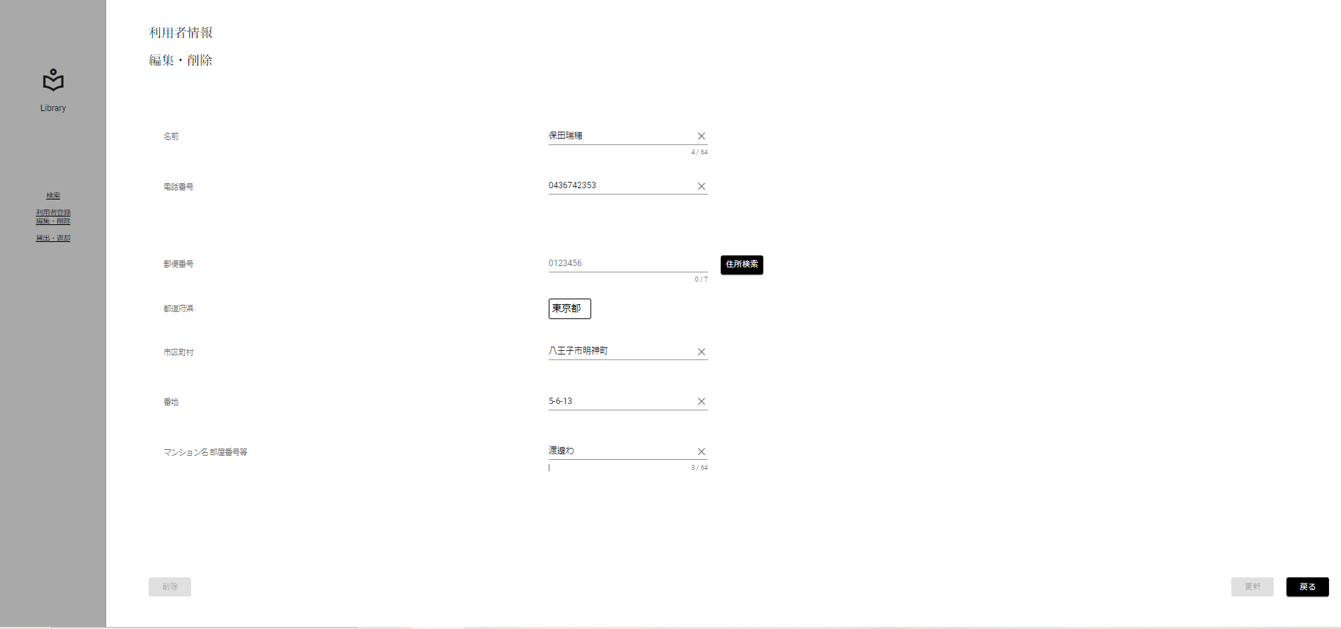
入力文字判別網羅
入力形式チェック(全角)[外字]

 | ▼入力直前の編集・削除画面
 | ※DBから取得した値が表示されている状態

 | ▼該当文字入力後の編集・削除画面
 | ※入力する文字は全角ひらがな 3文字[渡邊わ]
 | ※入力フォームに変化がない、エラーメッセージが表示されていない

No.18
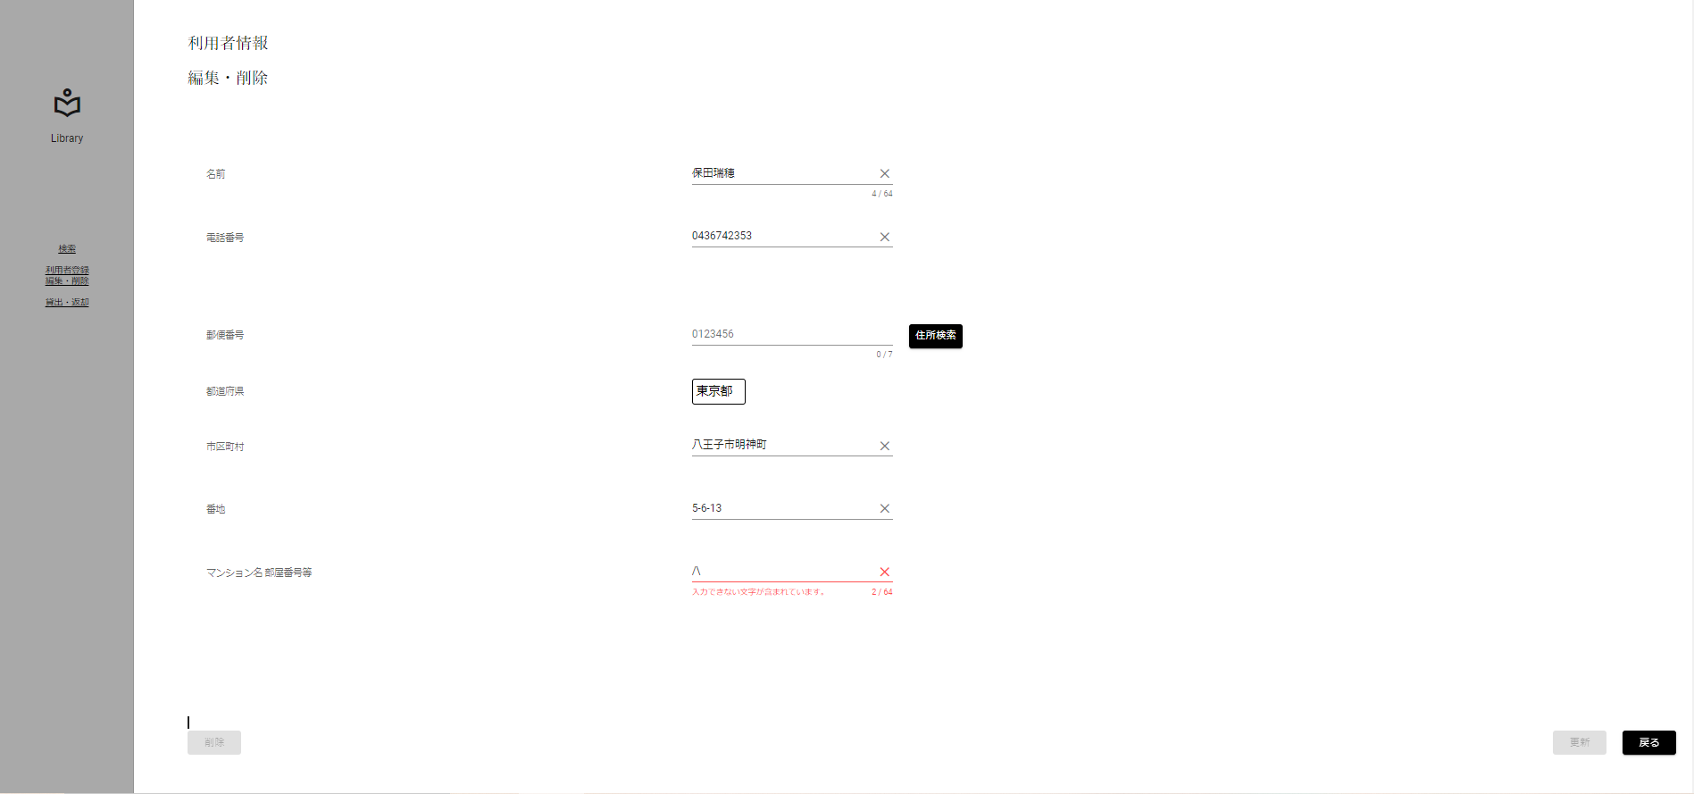
入力文字判別網羅
入力形式チェック(全角)[外字]

 | ▼入力直前の編集・削除画面
 | ※DBから取得した値が表示されている状態

 | ▼該当文字入力後の編集・削除画面
 | ※入力する文字は全角ひらがな 3文字[/\]
 | ※入力フォームが赤く表示、エラーメッセージ[入力できない文字が含まれています]が表示

No.19
条件網羅
更新ボタン活性化チェック(正常入力)

 | ▼入力直前の編集・削除画面
 | ※DBから取得した値が表示されている状態

 | ▼該当文字入力後の編集・削除画面
 | ※マンション名 部屋番号等以外をエラー入力にする
 | ※更新ボタンが非活性になる
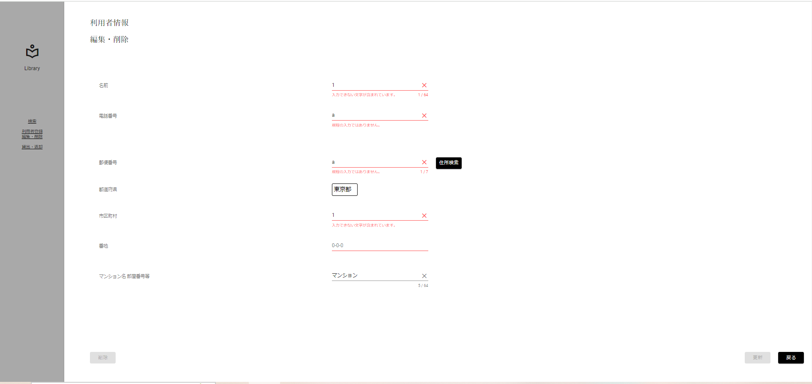

入力すると非活性に

